Grafikon 1
Grafikon 1. Usporedba broja poduzetnika i broja zaposlenih sa četiri susjedne županije u 2016. godini

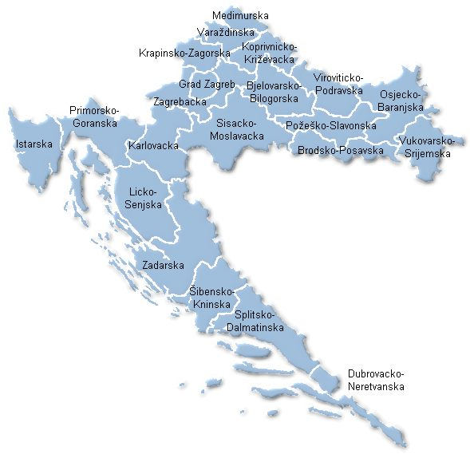
2016. | Broj zaposlenih | Broj poduzetnika
Osječko- baranjska | 37,966 | 4,764
Bjelovarsko- bilogorska | 13,530 | 1,776
Koprivničko- križevačka | 16,301 | 1,688
Virovitičko- podravska | 7,898 | 1,000
Požeško- slavonska | 8,380 | 828

Izvor: Fina, Registar godišnjih financijskih izvještaja

